FORMATO AVALUO JCSM
 |  |  |  |  | JUAN CARLOS SERRANO MACIAS

 |  |  |  |  | INGENIERO CIVIL
 |  |  |  |  | VIVERO DEL RIO 102, FRACC. CASA BLANCA C.P. 20297 AGUASCALIENTES, AGS. CEL. 449.129.77.48 ing.cserrano@gmail.com

AVALUO 0002-19102024 |  |  |  |  |  |  |  |  |  |  |  |  |  |  |  |  |  |  |  |  |  |  |  |  |  |  | 19 DE OCTUBRE DE 2024
A V A L Ú O

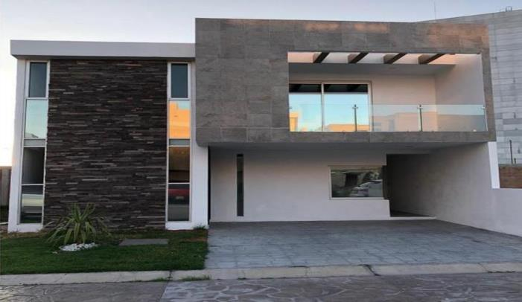

1 |  |  | I N M U E B L E

 |  |  | RESIDENCIA TIPO MEDIO
 |  |  | RESIDENCIAL CAVALIA

 | PROPIETARIO: |  |  |  |  |  |  |  |  | XXXXX XXXXX XXXXX XXXXX
 | VALUADOR: |  |  |  |  |  |  |  |  | ING. JUAN CARLOS SERRANO MACIAS
 | No. CED. PROF: |  |  |  |  |  |  |  |  | 5660941
 | ESPECIALIDAD: |  |  |  |  |  |  |  |  | VALUACION DE BIENES INMUEBLES
 | FECHA DEL AVALUO: |  |  |  |  |  |  |  |  | 19 DE OCTUBRE DE 2024
 | UBICACIÓN DEL INMUEBLE: |  |  |  |  |  |  |  |  | -
 | LOTE: |  |  |  |  |  |  |  |  | 90
 | MANZANA: |  |  |  |  |  |  |  |  | 2
 | REGIMEN DE PROPIEDAD: |  |  |  |  |  |  |  |  | PRIVADA
 | OBJETO DEL AVALUO: |  |  |  |  |  |  |  |  | ESTIMAR EL VALOR COMERCIAL DE LAS MEJORAS
 | PROPOSITO DEL AVALUO: |  |  |  |  |  |  |  |  | CALCULO DEL ISR
 | CUENTA CATASTRAL: |  |  |  |  |  |  |  |  | XX-XXXX-XX-XXXX-XXX-XXX
 | CUENTA PREDIAL: |  |  |  |  |  |  |  |  | UXXXXXX
 | FOLIO REAL: |  |  |  |  |  |  |  |  | -
 | ESCRITURA: |  |  |  |  |  |  |  |  | NO SE PROPORCIONO

 |  | V A L O R
 |  | $0.00

2 |  |  | C A R A C T E R I S T I C A S U R B A N A S

 | CLASIFICACION DE LA ZONA: |  |  |  |  |  |  |  |  | HABITACIONAL |  |  |  |  |  |  | 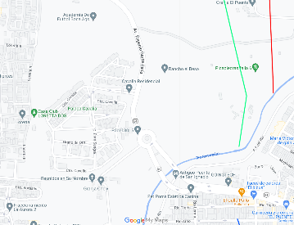
 | TIPOS DE CONSTRUCCION: |  |  |  |  |  |  |  |  | VIVIENDA UNIFAMILIAR
 | INDICE DE SATURACION: |  |  |  |  |  |  |  |  | 95.00%
 | POBLACION: |  |  |  |  |  |  |  |  | ALTA
 | CONTAMINACION AMBIENTAL: |  |  |  |  |  |  |  |  | BAJA
 | USO DEL SUELO: |  |  |  |  |  |  |  |  | HAB. UNIFAMILIAR
 | VIAS DE ACCESO E IMPORTANCIA: |  |  |  |  |  |  |  |  | AV. EUGENIO GARZA S.

 | SERVICIOS PUBLICOS |  |  |  |  |  |  | EQUIPAMIENTO URBANO
 | TRUE |  | AGUA |  |  |  |  | FALSE |  | PARQUES
 | TRUE |  | LUZ |  |  |  |  | TRUE |  | ESCUELAS
 | TRUE |  | DRENAJE |  |  |  |  | FALSE |  | HOSPITAL
 | TRUE |  | TELEFONO |  |  |  |  | FALSE |  | ABASTO
 | TRUE |  | GAS NATURAL |  |  |  |  | TRUE |  | OFICINAS
 | TRUE |  | TV POR CABLE |  |  |  |  | TRUE |  | GUARNICIONES
 | TRUE |  | INTERNET |  |  |  |  | TRUE |  | BANQUETAS
 | TRUE |  | VIGILANCIA |  |  |  |  | TRUE |  | PAVIMENTOS

3 |  |  | T E R R E N O

 | CALLES CIRCUNDANTES AL INMUEBLE |  |  |  |  |  |  |  |  |  |  |  |  |  |  |  | 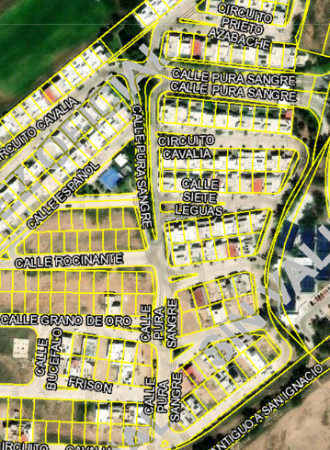

 | NORTE: |  |  |  | CALLE SIETE LEGUAS
 | SUR: |  |  |  | CALLE CUARTO DE MILLA
 | ESTE: |  |  |  | CIRCUITO CAVALIA
 | OESTE: |  |  |  | CALLE PURA SANGRE

 | MEDIDAS Y COLINDANCIAS DEL TERRENO

 | NORESTE: |  |  | 8.38 m |  |  | PREDIO 10
 | SURESTE: |  |  | 17.00 m |  |  | PREDIO 12
 | SUROESTE: |  |  | 11.00 m |  |  | CIRCUITO PRIETO AZABACHE
 | NOROESTE: |  |  | 13.96 m |  |  | AREA COMUN
 | NOROESTE: |  |  | 4.01 m |  |  | CIRCUITO PRIETO AZABACHE
 | TOPOGRAFIA Y CONFIG. |  |  |  |  |  |  |  | TERRENO IRREGULAR PLANO
 | CARACT. PANORAMICAS |  |  |  |  |  |  |  | NORMAL
 | SERVIDUMBRES Y RESTRICC. |  |  |  |  |  |  |  | LAS PROPIAS DEL FRACC.

 | FALLAS
 | NO SE APRECIAN FALLAS CERCANAS SEGÚN EL SISTEMA DE INFORMACION DE FALLAS GEOLOGICAS Y GRIETAS SIFAGG

 | GEOREFERENCIA
 | X |  |  |  |  |  |  | Y
 | 776208.00 |  |  |  |  |  |  | 2424238.00
 | N |  |  |  |  |  |  | W
 | 21°54'2'' |  |  |  |  |  |  | 102°19'36''

4 |  |  | D E S C R I P C I O N G E N E R A L D E L I N M U E B L E

 | CONSTRUCCION |  |  |  |  |  |  | RESIDENCIAL |  |  |  |  |  |  |  | USO ACTUAL |  |  |  |  |  |  |  | HABITACIONAL
 |  |  |  |  |  |  |  |  |  |  |  |  |  |  |  | ESPACIOS CONSTRUIDOS |  |  |  |  |  |  |  | 14
 | TIPO |  |  |  |  |  |  | UNIFAMILIAR |  |  |  |  |  |  |  | NUMERO DE NIVELES |  |  |  |  |  |  |  | 3
 |  |  |  |  |  |  |  |  |  |  |  |  |  |  |  | EDAD APROXIMADA |  |  |  |  |  |  |  | 4 AÑOS
 | AREA CONSTRUIDA |  |  |  |  |  |  | 258.63 m2 |  |  |  |  |  |  |  | VIDA UTIL REMANENTE |  |  |  |  |  |  |  | 56 AÑOS
 |  |  |  |  |  |  |  |  |  |  |  |  |  |  |  | ESTADO DE CONSERVACION |  |  |  |  |  |  |  | MUY BUENO
 | SUPERFICIE DE TERRENO |  |  |  |  |  |  | 183.06 m2 |  |  |  |  |  |  |  | CALIDAD DEL PROYECTO |  |  |  |  |  |  |  | BUENO
 | FUENTE: |  |  | ESCRITURA |  |  |  |  |  |  |  |  |  |  |  | UNIDADES RENTABLES |  |  |  |  |  |  |  | NO APLICA

5 |  |  | C O N S I D E R A C I O N E S P R E V I A S A L A V A L U O

 | DESCRIPCION DEL INMUEBLE
 | RESIDENCIA TIPO MEDIO DE TRES NIVELES. LA PROPIETARIA DECLARA QUE ADQUIRIO EL TERRENO EN OCTUBRE DE 2018. EL ADQUIRIENTE CONSTRUYÓ POR SUS MEDIOS LA CASA DE LA CUAL SE ADJUNTAN LOS PLANOS DE REFERENCIA. POSTERIORMENTE SE FABRICO E INSTALO LA COCINA INTEGRAL, SE CONSTRUYERON BARDAS PERIMETRALES, CISTERNA, ROOF GARDEN, LA TERRAZA DE PLANTA BAJA Y EL PATIO, TERMINANDO ESTAS MEJORAS EN FEBRERO DE 2020.

 | METODOLOGIA
 | ENFOQUE DE COSTOS
 | LA VALUACION DEL TERRENO SE ESTIMA DE ACUERDO A LA INVESTIGACION DE MERCADO
 | SE APLICA EL CRITERIO Y TABLAS DE ROSS-HEIDECKE PARA LA ESTIMACION DE LOS FACTORES DE DEPRECIACION.
 | ESTE ENFOQUE CONSIDERA QUE VALOR MAXIMO DEL BIEN PARA EL COMPRADOR CON INFORMACION PERTINENTE, SERÁ LA CANTIDAD NECESARIA PARA CONSTRUIR O ADQUIRIR UN NUEVO BIEN DE IGUAL UTILIDAD. CUANDO EL BIEN NO ES NUEVO EL VALOR DE REPOSICION NUEVO DEBERA SER AJUSTADO DE ACUERDO A TODOS LOS METODOS DE APRECIACION Y OBSOLESCENCIA A LA FECHA DEL AVALUO.

 | ENFOQUE DE INGRESOS (VALOR DE CAPITALIZACION DE RENTAS)
 | ES EL VALOR PRESENTE DE BENEFICIOS FUTUROS DERIVADOS DE LA PROPIEDAD Y ES GENERALMENTE MEDIDO A TRAVES DE LA CAPITALIZACION DE UN NIVEL ESPECIFICO DE INGRESOS.

 | ENFOQUE DE MERCADO (VALOR COMPARATIVO DE MERCADO)
 | ES LA CANTIDAD ESTIMADA, EN TERMINOS MONETARIOS, A PARTIR DEL ANALISIS Y COMPARACION DE BIENES IGUALES O SIMILARES AL BIEN OBJETO DE ESTUDIO, QUE HAN SIDO VENDIDOS O QUE SE ENCUENTRAN EN PROCESO DE VENTA EN EL MERCADO ABIERTO.

 | ESTE ANALISIS, PARA INMUEBLES ESPECIALES, SE PUEDE REALIZAR COMPARANDO SUPERFICIE DE CONSTRUCCION, HABITACIONES DE HOTEL, CAMAS DE HOSPITAL, ETC.

 | VALOR COMERCIAL
 | ES EL PRECIO MAS PROBABLE EN QUE SE PODRIA COMERCIALIZAR UN BIEN, EN LAS CIRCUNSTANCIAS PREVALECIENTES A LA FECHA DEL AVALUO, EN UN PLAZO RAZONABLE DE EXPOSICION EN UNA TRANSACCION LLEVADA A CABO ENTRE UN OFERENTE Y UN DEMANDANTE LIBRES DE PRESIONES, BIEN INFORMADOS Y COMO RESULTADO DE PONDERAR EL VALOR FISICO, EL VALOR DE CAPITALIZACION DE RENTAS Y EL VALOR DE MERCADO DEL BIEN QUE SE TRATE.

 | COMENTARIOS GENERALES, SUPUESTOS, EXCLUSIONES Y CONDICIONES LIMITANTES DEL AVALUO
 | EL PRESENTE ANALISIS PRESUPONE QUE NO EXISTE NINGUNA RESTRICCION LEGAL EN CUANTO A LA POSESION DEL BIEN Y AL USO LICITO DEL MISMO.

 | LOS VALORES DE CALLE Y DE MERCADO SE ESTIMAN CON BASE EN LA HOMOLOGACION DE LOS COMPARABLES OBTENIDOS EN LA INVESTIGACION DEL MERCADO INMOBILIARIO DE LA ZONA DE UBICACIÓN DEL INMUEBLE Y ZONAS DE CARACTERISTICAS SIMILARES. LA HOMOLOGACION CONSIDERA LAS CONDICIONES DEL INMUEBLE QUE SE ANALIZA.

 | FACTORES DE HOMOLOGACION EMPLEADOS
 | sup |  |  | SUPERFICIE CONSTRUIDA/TERRENO |  |  |  |  |  |  |  |  |  |  |  |  |  | csp | CALIDAD DE LOS SERVICIOS PUBLICOS (0-10)
 | neg |  |  | FACTOR DE NEGOCIACION |  |  |  |  |  |  |  |  |  |  |  |  |  | ec | ESTADO DE CONSERVACION
 | fub |  |  | FACTOR DE UBICACIÓN DENTRO DE LA COLONIA |  |  |  |  |  |  |  |  |  |  |  |  |  | proy | CALIDAD DEL PROYECTO

 | tfr - TIPO DE FRACC. - FACTORES DE ZONA |  |  |  |  |  |  |  |  |  |  |  |  |  |  |  |  | for - FACTOR DE FORMA
 | TURISTICA COMERCIAL |  |  |  |  |  |  |  |  | TC |  |  |  |  | 1.00 |  |  | REGULAR |  |  |  | R |  |  |  | 1.00
 | COMERCIAL DE 1a |  |  |  |  |  |  |  |  | C1 |  |  |  |  | 0.90 |  |  | IRREGULAR 4L |  |  |  | I4L |  |  |  | 0.90
 | COMERCIAL DE 2a |  |  |  |  |  |  |  |  | C2 |  |  |  |  | 0.80 |  |  | IRREGULAR +4L |  |  |  | I+4L |  |  |  | 0.80
 | RESIDENCIAL DE LUJO |  |  |  |  |  |  |  |  | RL |  |  |  |  | 0.70
 | RESIDENCIAL DE 1a |  |  |  |  |  |  |  |  | R1 |  |  |  |  | 0.60
 | RESIDENCIAL DE 2a |  |  |  |  |  |  |  |  | R2 |  |  |  |  | 0.50
 | INTERES SOCIAL |  |  |  |  |  |  |  |  | IS |  |  |  |  | 0.40
 | HABITACIONAL POPULAR |  |  |  |  |  |  |  |  | HP |  |  |  |  | 0.30

 | fesq - FACTOR DE ESQUINA |  |  |  |  |  |  |  |  |  |  |  |  |  |  |  |  | top - FACTOR DE TOPOGRAFIA
 | INTERIOR |  |  |  |  |  |  |  |  | INT |  |  |  |  | 0.85 |  |  | PLANO |  |  |  | PLA |  |  |  | 1.00
 | MEDIANERO |  |  |  |  |  |  |  |  | MED |  |  |  |  | 1.00 |  |  | ASCENDENTE |  |  |  | AS |  |  |  | 0.90
 | ESQUINA |  |  |  |  |  |  |  |  | ESQ |  |  |  |  | 1.15 |  |  | DESCENDENTE |  |  |  | DE |  |  |  | 0.90
 | CABECERO |  |  |  |  |  |  |  |  | CAB |  |  |  |  | 1.25 |  |  | ACCIDENTADO |  |  |  | AC |  |  |  | 0.80
 | MANZANERO |  |  |  |  |  |  |  |  | MAN |  |  |  |  | 1.35

6 |  |  | I N V E S T I G A C I O N D E M E R C A D O

 | INMUEBLES EN VENTA
 |  |  |  |  |  |  | 1 |  |  |  |  |  | 2 |  |  |  |  |  | 3 |  |  |  | 4

 | NO APLICA

7 |  |  | A P L I C A C I O N D E L E N F O Q U E C O M P A R A T I V O D E M E R C A D O

 | TERRENO
 |  |  | SUJETO |  |  |  | 1 |  |  |  |  |  | 2 |  |  |  |  |  | 3 |  |  |  | 4
 | vum$
 | sup
 | neg
 | fub
 | csp
 | top
 | for
 | tfr
 | Fesq
 | FACTOR DE HOMOLOGACION |  |  |  |  |  |  |  |  |  | 0.00 |  |  |  |  |  |  | 0.00 |  |  | 0.00 |  |  |  | 0.00
 | VALOR UNITARIO DEL TERRENO HOMOLOGADO |  |  |  |  |  |  |  |  |  | 0.00 |  |  |  |  |  |  | 0.00 |  |  | 0.00 |  |  |  | 0.00
 |  |  |  |  |  |  | SUPERFICIE |  |  |  |  | 0.00 m2 |  |  |  |  |  | PRECIO DE MERCADO PONDERADO |  |  |  |  |  | 0.00 $/m2
 |  |  |  |  |  |  | INDIVISO |  |  |  |  | 100.00%
 |  |  |  |  |  |  |  |  |  |  |  |  |  |  |  | VALOR DEL TERRENO |  |  |  |  |  |  | NO APLICA

8 |  |  | A P L I C A C I O N D E L E N F O Q U E D E C O S T O S

 | TERRENO
 | FRACCION |  |  |  |  |  | AREA (m2) |  |  |  |  |  | VALOR UNITARIO |  |  |  |  |  | FACTOR |  |  |  | TOTAL
 | UNICA |  |  |  |  |  | 183.00 m2 |  |  |  |  |  | $10,000.00 |  |  |  |  |  | 1.000 |  |  |  | $1,830,000.00
 |  |  |  |  |  |  |  |  |  |  |  |  |  |  |  |  |  | VALOR DEL TERRENO |  |  |  | $1,830,000.00

 | CONSTRUCCION ORIGINAL
 | FRACCION |  |  |  |  | AREA (m2) |  |  |  |  | VALOR UNIT. |  |  | VRN | EDAD |  |  | EC Y OBS | VUT | FEC |  | VNR
 | RESIDENCIA |  |  |  |  | 200.74 m2 |  |  |  |  | $23,453.46 |  |  | $4,708,047.56 | 4.0 AÑOS |  |  | 9.50 | 70.0 AÑOS | 87.49% |  | $4,118,970.68 |  |  |  |  |  | * | VARELA COSTOS POR M2 DE CONSTRUCCION VOL II PAG 28 CASA CLASE 6 SHF RESIDENCIAL
 | ACCESORIAS |  |  |  |  | 57.89 m2 |  |  |  |  | $23,453.46 |  |  | $1,357,720.80 | 4.0 AÑOS |  |  | 9.50 | 70.0 AÑOS | 87.49% |  | $1,187,841.05 |  |  |  |  |  | * | VARELA COSTOS POR M2 DE CONSTRUCCION VOL II PAG 28 CASA CLASE 6 SHF RESIDENCIAL
...
13 |  |  | C R O Q U I S

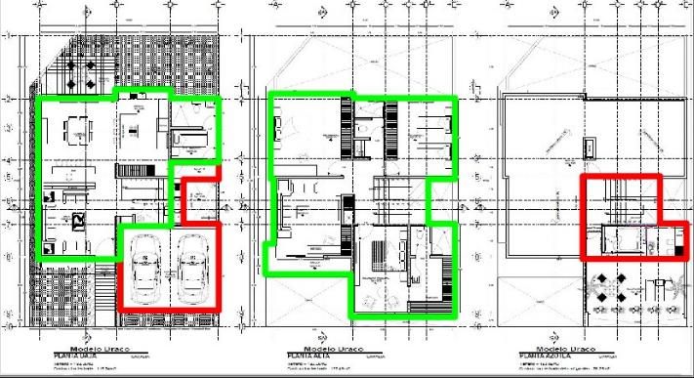

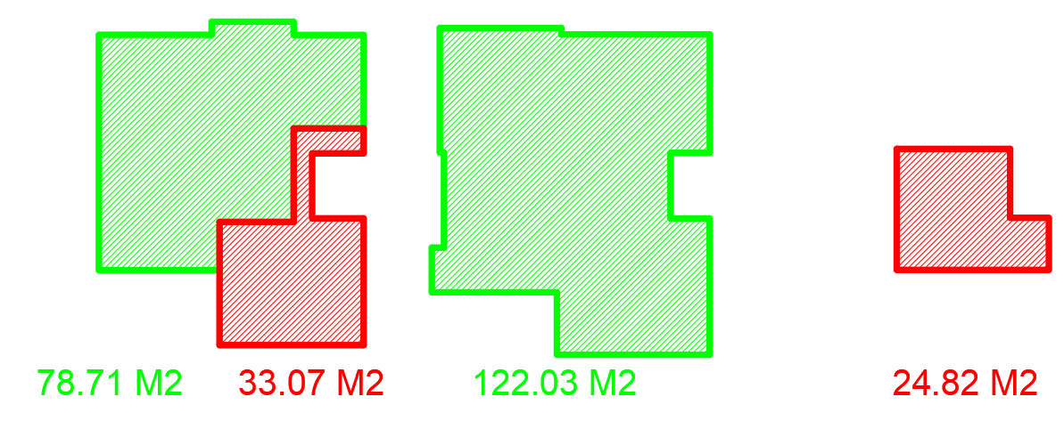

14 |  |  | R E P O R T E F O T O G R A F I C O

